00_요약
올리브 휘낭시에 — 실험 종합 / Olive FINANCIER

Recipe | 올리브 | ver. | rev.C
실험기간 | 2026-08~09 | n | 3~5 |  | 메모 / sticky note • oven 실제편차 ±3℃ 추정 • 일부 사진은 다른 batch reference • '부풀기' 측정 기준이 사람마다 약간 다름 • 색 진함/굵은 글씨 = 중요 표시
주요변수 | oven/temp/add-in | 판정 | core temp + rise
기록상태 | 수기+사진+수식 | memo | 영/한/기호 혼용
중요 | 색상도 의미 있음 | 주의 | 일부 셀은 계산값
파일 메모 | 형식 통일 안 함 | owner | QA-B

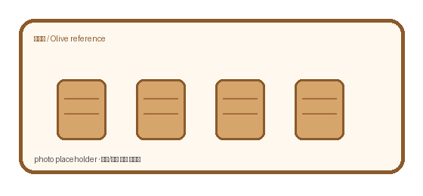
metric | 180 | 190 | 200 | 210
core max(℃) | 92.7 | 94.6 | 97 | 98.2
rise mm | 9.6 | 11.9 | 12.7 | 14.3
crack% | 2 | 6.2 | 13.7 | 20.9

Oven result overview

판매_토핑
올리브 럼/토핑/코팅 판매율 + 원가상승

Option | add.cost | base.cost | ↑cost% | sales% | repeat.idx | ticket | memo | remark | flag
 | ₩/ea | ₩/ea | % | % | idx | ₩
기본 | 0.8 | 435.2 | 0.2 | 68.8 | 0.67 | 1180 | 선물용 | RUM
럼 추가 | 30.4 | 435.2 | 7 | 75.8 | 0.8 | 1360 | 재구매? | est.
설탕 코팅 | 18.2 | 435.2 | 4.2 | 70.8 | 0.77 | 1260 |  | RUM
토핑 | 37.6 | 435.2 | 8.6 | 75.4 | 0.81 | 1410 | 원가부담 | manual
럼+토핑 | 58.9 | 435.2 | 13.5 | 83.3 | 0.81 | 1480 |  | RUM | ★
코팅+토핑 | 51.9 | 435.2 | 11.9 | 74.8 | 0.82 | 1410 |  | est.

sales vs cost

